Sheet1
 |  |  | ビル

 |  | プレイヤー

 | ロボット
プレイヤーがロボットやミサイルと接触した場合

 |  | プレイヤーが死んだ場所には黒いっぽい煙を出しておく

全体を赤いろにし、透明度を上げる
博士の演出が入る

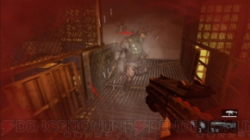
イメージ

リポップ位置

初期位置へ

リポップ時の演出

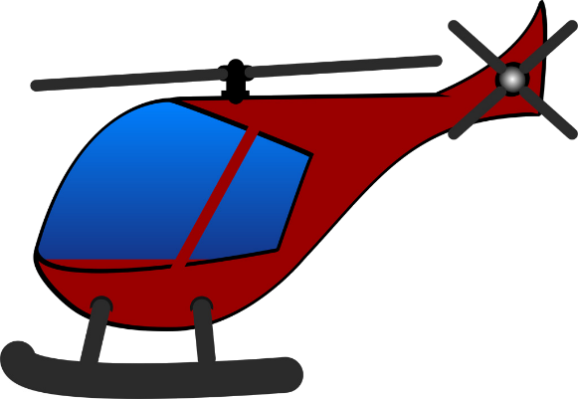

 |  | ジープ

ヘリが通過する

通過しきったらプレイヤーリポップ

